申込用紙
第34回中国高等学校新人バレーボール大会
記念Tシャツ 注文表

県 名 |  |  | 学校名 |  |  | 代表者名 |  |  |  | ご連絡先

 |  | 県 |  |  | 男・女 |  |  |  | 様 | （可能であれば、携帯電話にてお願い致します。）
ドライTシャツ ポリエステル100％ 背面プリント ※色味につきましては、原稿と多少異なる場合がありますのでご承知おきください
 |  |  |  |  |  | ホワイト
 |  |  |  |  |  | サイズ |  | 数量 | 背面プリント
 |  |  |  |  |  | S
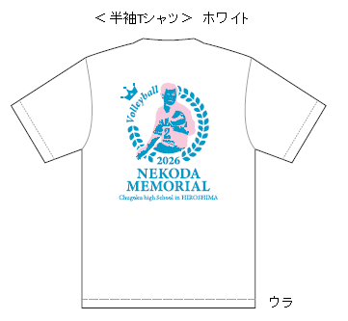
 |  |  |  |  |  | M
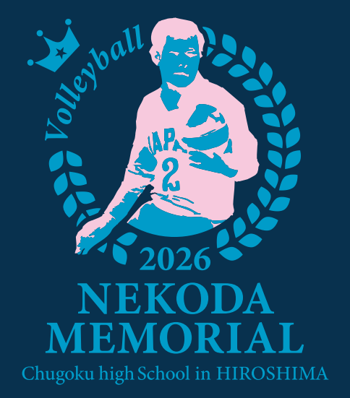
 |  |  |  |  |  | L
 |  |  |  |  |  | LL(XL)
 |  |  |  |  |  | 3L(XXL)
 |  |  |  |  |  | 4L(XXXL)
 |  |  |  |  |  | 合計
 |  |  |  |  |  | ネイビー
 |  |  |  |  |  | サイズ |  | 数量
 |  |  |  |  |  | S
 |  |  |  |  |  | M
 |  |  |  |  |  | L
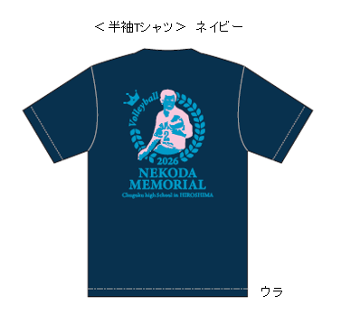
 |  |  |  |  |  | LL(XL)
 |  |  |  |  |  | 3L(XXL)
 |  |  |  |  |  | 4L(XXXL)
 |  |  |  |  |  | 合計

Tシャツ合計金額 |  |  |  |  |  |  |  | 枚 | × | 2,300円 |  |  |  | 円

サイズ表 |  |  |  | Ｓ | Ｍ |  | Ｌ |  | ＬＬ(XL) |  | ３Ｌ(XXL) | ４Ｌ(XXXL)
 | 着丈(cm) |  |  | 65 | 68 |  | 71 |  | 74 |  | 77 | 80
 | 身幅（cm) |  |  | 48 | 51 |  | 54 |  | 57 |  | 60 | 64

 | ご注文方法 |  |  | お渡し方法 |  | お支払い方法 |  |  |  | コンビニでお支払いが可能な 振込用紙を商品と同送いたします。 （振込手数料のご負担はありません）
 | 1/27（火） 締切 |  |  | 2/16頃 |  | 2/末までに 振込を お願い致します。

 | 申込はメールで お願い致します。 |  |  | 学校様へ 発送致します

連絡先：広島菅公学生服株式会社 |  |  |  |  | ＴＥＬ：082-541-5301 |  |  |  |  | 携帯：080-2942-3038 |  |  | 担当：高田

申込先：Ｅメール：naoki.takata@kanko-gakuseifuku.co.jp

※ご注文内容を確認後、返信メールをお送りします。返信が無い場合はお手数ですがお問合せをお願い致します。
※お客様の個人情報は当社が責任を持って管理し、商品の製造・加工及び配送の他、お申込み書受取り確認の目的で学校に注文情報を提供させていただく場合があります。商品発送の都合上、問合せをさせていただく場合があります。学校に注文情報を提供させていただく場合があります。商品発送の都合上、問合せをさせていただく場合があります。お客様の同意なしに業務委託先以外の第三者に開示・提供することはございません。（法令等により開示を求められた場合を除く）

